Sheet1
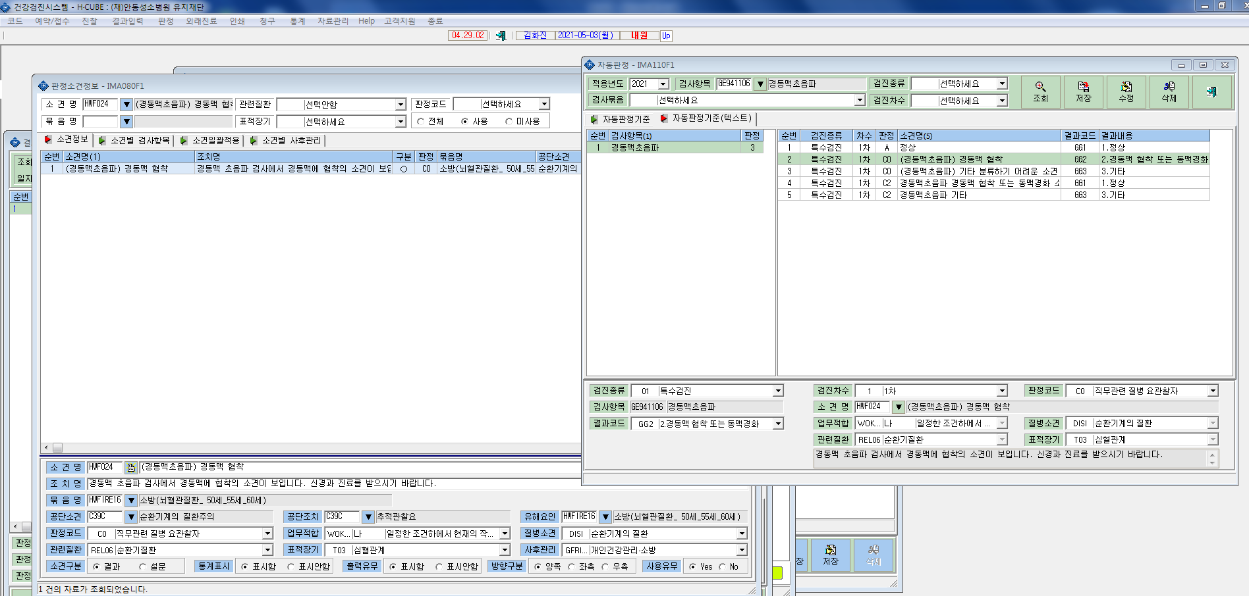
*자동판정 - 연령별 추가검사 경동맥초음파,대장내시경,MRI등 조치 권고사항이 정상외에는 출력이 안되는데 연결이 덜되었는지 확인부탁드립니다.

